Hinweis

Ein Tutorial von
www.financial-modelling-videos.de

 | Kapitaldienstfähigkeit und -grenze
 | … Ermittlung und bankenkonforme Bewertung

Rechtlicher Hinweis

Bitte vor Nutzung dieser Tutorial-Datei lesen
Inhalt
Dieses Tutorial wurde von der Smart Cap GmbH für Schulungszwecke erstellt. Die Inhalte dieser Datei wurden mit größter Sorgfalt zusammengestellt. Dennoch können für die Richtigkeit und Vollständigkeit keine Gewähr übernommen werden. Die Ergebnisse in dieser Tutorial-Datei basieren im wesentlichen auf den Eingabedaten dieser Datei. Diese sind so angelegt, dass sie von Anwendern leicht verändert werden können.
Haftungsausschluss
Die Smart Cap GmbH übernimmt keine Gewähr oder Haftung für die Plausibilität oder Richtigkeit dieser Eingabedaten und keine Gewähr oder Haftung für die Richtigkeit der aus diesen Eingabedaten resultierenden Ergebnisse. Auch haftet die Smart Cap GmbH nicht für Schäden, die einem Anwender im Vertrauen auf die Richtigkeit der Ergebnisse dieser Berechnungen entstehen. Eine Nutzung dieser Datei erfolgt auf eigenes Risiko.
Nutzung und Weitergabe
Dieses Tutorial wurde von www.financial-modelling-videos.de im Rahmen einer Schulung zur Verfügung gestellt und und ist urheberrechtlich geschützt. Die Datei darf weitergeben werden, solange diese Copyright- und Lizenzhinweise unverändert mit weitergegeben werden. Eine kommerzielle Nutzung dieser Datei ist untersagt.

Profil und Kontakt

Profil
Financial Modelling Videos bietet Intensiv-Video-Workshops, in denen Schritt für Schritt die Erstellung von professionellen Finanzplanungs-, Projektfinanzierungs- und Cashflow-Modellen in Excel er­läutert wird. Die praxis­orientierten Modelle sind nach aktuellen, international akzeptierten Standards aufgebaut und erlauben den Nutzern höchstmögliche Transparenz und Flexibilität sowohl hinsichtlich der Eingaben, als auch bezüglich der Projektbeurteilung zum Beispiel im Rahmen von Investitions- oder Kreditvergabe­entschei­dungen.
Neben Intensiv-Video-Workshops bietet die Smart Cap GmbH:
• Vorlagen zur Erstellung verschiedener Finanz- und Cashflow-Modelle
• Erstellung individueller Finanzmodelle
• Modellreview und -optimierung
• Seminare im Bereich Financial Modelling und Arbeiten mit Excel
Besuchen Sie unsere Internetseite, wo viele Informationen und kostenlose Vorlagen und Tutorials angeboten werden.

Ein Angebot der Smart Cap GmbH
Webseiten: | www.financial-modelling-videos.de | und | www.excel-financial-model.com
Email: | fimovi@fimovi.de

 |  |  |  | © Copyright 2012 - 2017, Smart Cap GmbH

EFT-PRO
^{nur} 150,- € ^{(zzgl. MwSt)}
- Sofortiger Download
- Volle Funktionalität
- Frei anpassbar und erweiterbar
- Umfangreiches Handbuch und
zusätzliche Video-Tutorials
- Einmal Kaufen, unendlich viele
Planungen machen
- Kostenlose Updates

Excel-Finanzplan-Tool PRO

Für jeden Zweck die richtige Planungsvorlage
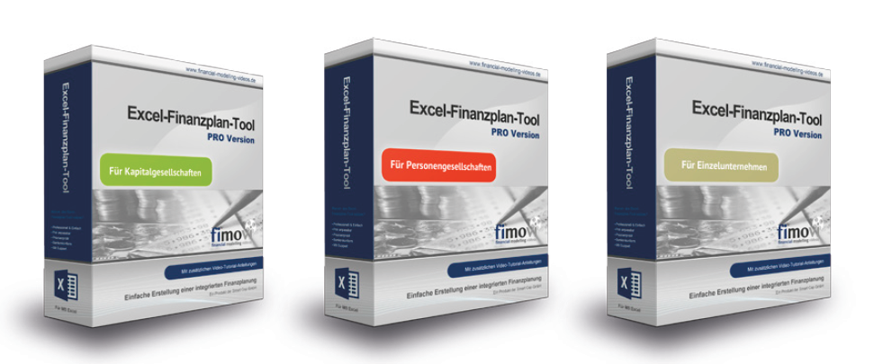

Für Kapitalgesellschaften, für Personengesellschaften, für Einzelunternehmen

